Hoja1
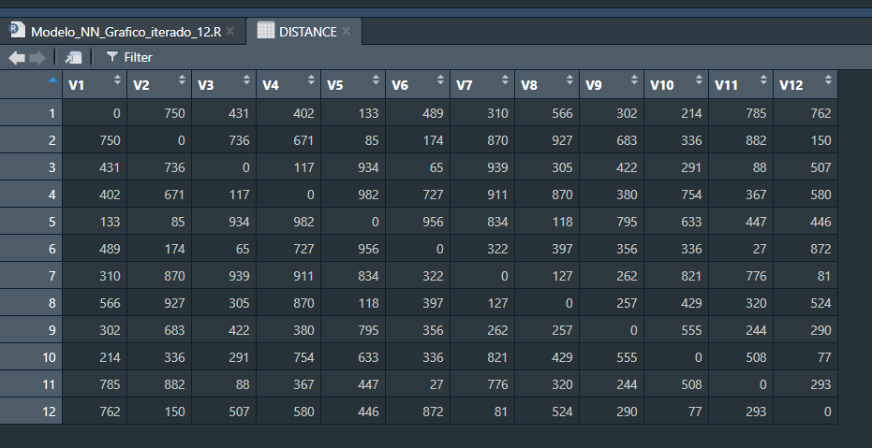
431 | Nro 9 | 4 3 6 2 5 1 7 8 9 |  |  | Nro 9 | 9 1 4 3 6 2 5 8 7
750 | Nro 10 | 7 9 4 3 6 2 10 1 5 8 |  |  | Nro 10 | 10 1 7 8 5 2 6 3 4 9
671 | Nro 11 | 7 9 11 6 3 4 1 10 2 5 8 |  |  | Nro 11 | 11 6 7 8 5 2 10 1 9 4 3

 | Nro 9 | 1268 | 380 | 1648 | Nro 9 | 1390 | 262 | 1652
 | Nro 10 | 1799 | 127 | 1926 | Nro 10 | 1590 | 555 | 2145
 | Nro 11 | 1870 | 127 | 1997 | Nro 11 | 2028 | 88 | 2116

